Table 1

Ringkasan Informasi Produk dan Layanan Versi Personal Proposal Ilustrasi MiPREPARATION LEGACY FOR OUR ASSURANCE Untuk Kesejahteraan yang Terus Berlanjut

Karena Keluarga Harta yang Paling Berharga Keluarga merupakan harta paling berharga, oleh karena itu kemapanan yang Anda peroleh saat ini hendaknya dapat terus berlanjut ke generasi selanjutnya.
Manulife Indonesia mempersembahkan MiPreparation Legacy for Our Assurance (MiPrecious), produk asuransi dwiguna individu yang memberikan Manfaat Perlindungan jangka panjang untuk mempersiapkan Dana Masa Depan dengan keunggulan:
 | Manfaat Pembayaran Tunai Sepuluh Tahunan 25% Dana Masa Depan
 | Manfaat Pembayaran Tunai Tahunan 10% Dana Masa Depan
 | Manfaat Akhir Masa Pertanggungan 100% Dana Masa Depan
 | Tambahan Manfaat Tunai Sepuluh Tahunan
 | Tambahan Manfaat Tunai Tahunan
 | Tambahan Manfaat Tunai Akhir Masa Pertanggungan
 | Manfaat Pengembalian Premi
 | Manfaat Pembebasan Premi
 | Manfaat Meninggal karena Kecelakaan
Produk ini telah mendapatkan otoritas dan diawasi oleh Otoritas Jasa Keuangan (OJK) dan PT Asuransi Jiwa Manulife Indonesia adalah Pelaku Usaha Jasa Keuangan yang berizin dan diawasi oleh OJK.
Agen Asuransi yang melakukan penawaran dan penjualan atas produk ini telah berizin dan diawasi oleh OJK atau asosiasi terkait.
MiPREPARATION LEGACY FOR OUR ASSURANCE

Table 3
MiPREPARATION LEGACY FOR OUR ASSURANCE
RINGKASAN MANFAAT PERTANGGUNGAN DASAR(1)
MiPreparation Legacy for Our Assurance (MiPrecious) MiPreparation Legacy for Our Assurance (MiPrecious) adalah produk asuransi dwiguna individu PT Asuransi Jiwa Manulife Indonesia ("Penanggung") yang dibuat untuk peninggalan kepada generasi selanjutnya tanpa memerlukan seleksi kesehatan (Guaranteed Issuance Oﬀer). Produk ini tersedia dengan pilihan Masa Pertanggungan 30 Tahun dan 50 Tahun. Manfaat Pertanggungan Dasar • Manfaat Tunai Pasti, yang terdiri dari: a. Manfaat Pembayaran Tunai Sepuluh Tahunan Manfaat Pembayaran Tunai Sepuluh Tahunan sebesar 25% Dana Masa Depan akan dibayarkan pada Ulang Tahun Polis ke 11, 21, 31 dan 41. b. Manfaat Pembayaran Tunai Tahunan Manfaat Pembayaran Tunai Tahunan sebesar 10% Dana Masa Depan akan dibayarkan pada Ulang Tahun Polis ke 12-20, 22-30, 32-40 dan 42-49. • Tambahan Manfaat Tunai, yang terdiri dari: a. Tambahan Manfaat Tunai Sepuluh Tahunan Tambahan Manfaat Tunai Sepuluh Tahunan akan dibayarkan pada Ulang Tahun Polis ke 11, 21, 31 dan 41. b. Tambahan Manfaat Tunai Tahunan Tambahan Manfaat Tunai Tahunan akan dibayarkan pada Ulang Tahun Polis ke 12-20, 22-30, 32- 40 dan 42-49. c. Tambahan Manfaat Tunai Akhir Masa Pertanggungan Tambahan Manfaat Tunai ini akan dibayarkan pada Akhir Masa Pertanggungan. |  |  |  | • Manfaat Akhir Masa Pertanggungan Manfaat ini akan dibayarkan pada akhir Masa Pertanggungan sebesar 100% dari Dana Masa Depan. • Manfaat Pengembalian Premi Apabila Tertanggung meninggal dalam 2 tahun sejak Tanggal Penerbitan Polis atau tanggal penerbitan pemulihan Polis yang terkini, maka Penanggung akan mengembalikan 100% premi Pertanggungan Dasar dan selanjutnya Pertanggungan berakhir. • Manfaat Pembebasan Premi Apabila Tertanggung meninggal dalam masa pembayaran Premi dan telah melewati 2 tahun sejak Tanggal Penerbitan Polis atau tanggal penerbitan pemulihan Polis yang terkini, maka Penanggung akan membebaskan kewajiban Pemegang Polis atas Premi mulai dari jatuh tempo pembayaran Premi berikutnya setelah Tertanggung meninggal sampai dengan akhir masa pembayaran Premi. • Manfaat Meninggal karena Kecelakaan Apabila Tertanggung meninggal dunia akibat kecelakaan dalam masa Pertanggungan, maka Penanggung akan membayarkan Manfaat Meninggal Akibat Kecelakaan sebesar 5 kali Premi Tahunan. Maksimal Manfaat Meninggal Akibat Kecelakaan, per Tertanggung, untuk seluruh Polis serupa yang diterbitkan oleh PT Asuransi Jiwa Manulife Indonesia adalah senilai Rp.7.500.000.000 (tujuh miliar lima ratus juta rupiah) atau ekuivalen untuk Polis dalam mata uang US Dollar (USD). Manfaat Meninggal Karena Kecelakaan hanya berlaku hingga Tertanggung mencapai usia 80 tahun.
Catatan: Ringkasan Manfaat Pertanggungan di atas hanya merupakan sebuah ilustrasi. Ketentuan yang berlaku, mengikat dan lengkap mengenai Manfaat Pertanggungan (termasuk syarat-syarat dan pengecualian-pengecualian) tercantum di dalam Polis.
Disajikan Oleh | : CHRISTIAN PRANATA LU | Tanggal | : 17-Apr-2026
Kode Penyaji | : GI1035 | No. Ilustrasi | : 0003150140 |  | ILUSTRASI INI BUKAN MERUPAKAN SEBUAH KONTRAK ASURANSI
 |  | Ilustrasi ini berlaku hingga | : 08-Jun-2026 |  |  | Hal 3 dari 12

MiPREPARATION LEGACY FOR OUR ASSURANCE
GRAFIK ILUSTRASI PEMBAYARAN TUNAI PADA AKHIR TAHUN
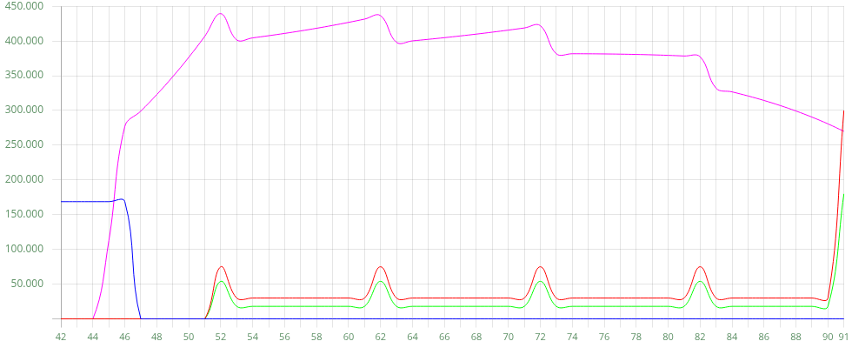 Tahun Polis Premi Dasar Manfaat Tunai Pasti Tambahan Manfaat Tunai Nilai Tunai Dijamin
Disajikan Oleh : CHRISTIAN PRANATA LU Tanggal : 17-Apr-2026
Kode Penyaji : GI1035 No. Ilustrasi : 0003150140 ILUSTRASI INI BUKAN MERUPAKAN SEBUAH KONTRAK ASURANSI
Ilustrasi ini berlaku hingga : 08-Jun-2026 Hal 4 dari 12

MiPREPARATION LEGACY FOR OUR ASSURANCE

